20260521_ER다이어그램
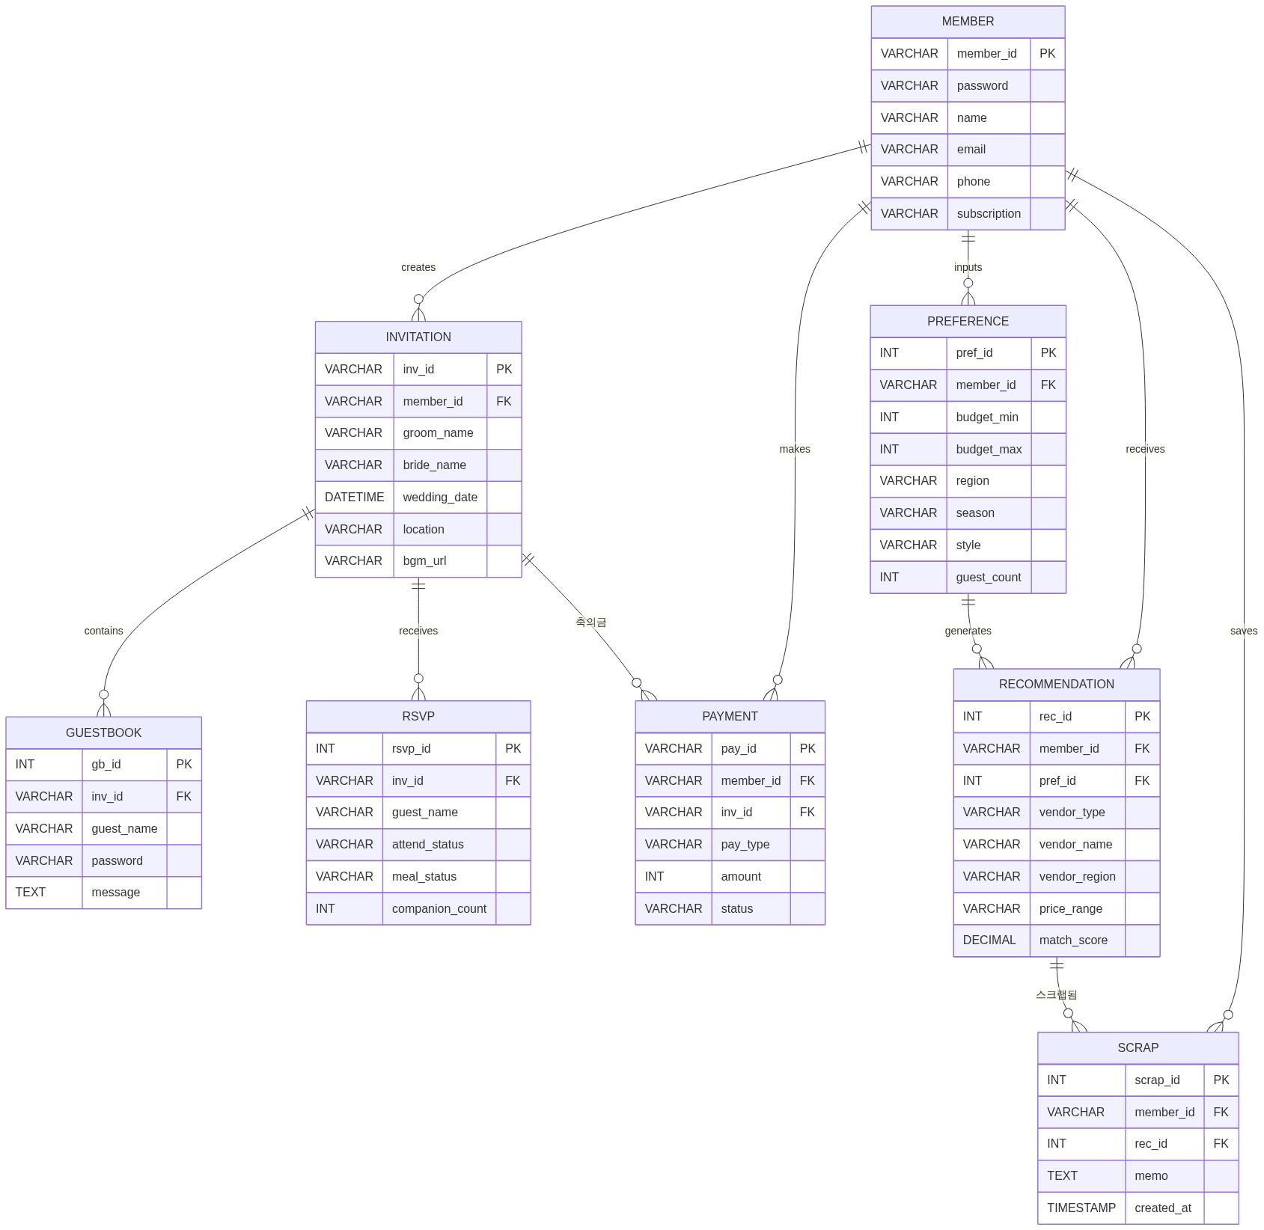
● ER 다이어그램

